SHT0012305
物料报价单 |  |  |  |  |  |  |  | 供货单位信息
 |  |  |  |  |  |  |  | 单位名称 | 河北新强力机械制造有限公司
 |  |  |  |  |  |  |  | 地 址 | 黄骅市常郭镇李子札工业园区
报价日期 |  | 2021年 11 月 24 日 |  |  |  |  |  | 联 系 人 | 张广彬 |  | 联系电话 | 13503173691
 |  |  |  |  |  |  |  |  |  | 增值税率 | 13% |  | 计量单位
 |  |  |  |  |  |  |  |  |  | 产品名称 | 靠背骨架焊接总成 |  | 产品毛重（kg)
 |  |  |  |  |  |  |  |  |  | 图 号 | SHT0012305 |  | 产品净重(kg)
序号 | 变更申请号 | 变更原因 |  |  | 变更日期 |  | 报价表编号 |  |  | 物 料 号 |  |  | 含税价格 | 57.08

序号 | 项目 | 金额 | 序号 | 原材料（未税） |  |  |  |  | 序号 | 动力燃料（未税）
 |  |  |  | 名称规格 | 单位 | 耗用量 | 单价 | 金额 |  | 名 称 | 工时（分钟） | 单价 | 耗用数量（如设备功率*运行效率） | 金额
1 | 原 材 料 | 31.11 | 1 | Ф25×2焊管 | 套 | 3.654 | 6.00 | 21.92 | 1 | 电 | 5.00 | 0.95 | 4 | 0.32
2 | 外购外协 | 5.39 | 2 | 带钢 | 套 | 0.85 | 5.90 | 5.02 | 2 | 水 |  |  |  | 0.00
3 | 动力燃料 | 0.70 | 3 | 钢丝 | 套 | 0.3 | 5.90 | 1.77 | 3 | 气 | 5.00 | 2.3 | 2 | 0.38
4 | 工 资 | 5.03 | 4 | Ф20×2焊管 | 套 | 0.4 | 6.00 | 2.40 | 4
5 | 制造费用 | 0.23 | 5 |  |  |  |  | 0.00 | 5
6 | 专用费用 | 0.14 |  | 外购外协（未税） |  |  |  |  | 6
7 |  |  |  | 名称规格 | 单位 | 耗用量 | 单价 | 金额 |  | 合计 |  |  |  | 0.70
8 | 合 计 | 42.59 | 1 | 侧翼钢丝 | 件 | 2 | 1.00 | 2.00 |  | 包装（未税）
9 | 包装费 | 0.43 | 2 | M10螺母 | 件 | 4 | 0.10 | 0.39 | 序号 | 名称 | 材质/规格 | 单价 | 数量 | 金额
10 | 运输费 | 3.60 | 3 | 电泳 | 件 | 1 | 3.00 | 3.00 | 1 | 托盘 | 1400*500 | 35 | 100 | 0.35
11 | 财务费用 | 0.64 |  | 合 计 |  |  |  | 36.50 | 2 | 打包带 |  | 8 | 100 | 0.08
12 | 管理费用 | 0.85 | 序号 | 工资、制造费用（未税） |  |  |  |  | 序号 | 专用费用（未税）
13 |  |  |  | 项 目 | 直接人数 | 工时（分钟） | 人均薪酬 （元/小时） | 金额 |  | 项 目 | 单价 | 分摊数量 | 金额 | 备注
14
15 | 总 计 | 48.11 | 1 | 工 资 | —— | —— | —— | 5.03 | 1 | 压扁模 | 3700.00 | 100000 | 0.04
16 | 利 润 | 2.41 | 主要工序 | 下料 | 2 | 0.9 | 20 | 0.60 | 2 | 冲孔模1 | 1800.00 | 100000 | 0.02
17 | 未税价格 | 50.52 |  | 弯管 | 2 | 1.2 | 20 | 0.80 | 3 | 冲孔模2 | 2500.00 | 100000 | 0.03
18 | 税 金 | 6.57 |  | 冲压 | 1 | 1.5 | 25 | 0.63 | 4 | 焊接工装1序 | 3000.00 | 100000 | 0.03
19 | 含税价格 | 57.08 |  | 焊接 | 3 | 2 | 30 | 3.00 | 5 | 焊接工装2序 | 2800.00 | 100000 | 0.03
 |  | 51.70 | 2 | 制造费用 | 设备原值 | 工时（分钟） | 折旧年限（年） | 折旧费（元/件）
 |  |  | 主要设备 | 切管机 | 120000 | 1.8 | 10 | 0.05
 |  |  |  | 弯管机 | 350000 | 2.4 | 20 | 0.11
 |  |  |  | 焊机 | 4200 | 6 | 2 | 0.03
 |  |  |  | 冲床 | 210000 | 1.5 | 20 | 0.04
 |  |  |  | 合 计 |  |  |  | 5.22 |  | 合 计 |  |  | 0.14
填表说明:1.表中标颜色单元格不得更改。
 | 2.工资:指单位产品生产工序所用时间与工种工时工资额的乘积；制造费用:指依据企业生产设备折旧费。
3.专用费用:指供方所承担的模具费\工装夹具费\检具费\产品定期形式认证费用等,依据甲方的要求在产品中摊销.一般为5年或10万件。

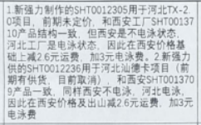

SHT0012305 (审核 主管壁厚1.5)
物料报价单 |  |  |  |  |  |  |  | 供货单位信息
 |  |  |  |  |  |  |  | 单位名称 | 河北新强力机械制造有限公司
 |  |  |  |  |  |  |  | 地 址 | 黄骅市常郭镇李子札工业园区
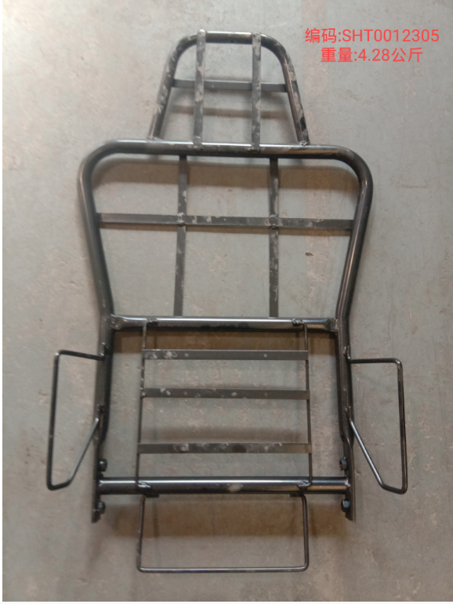
报价日期 |  | 2021年 11 月 24 日 |  |  |  |  |  | 联 系 人 | 张广彬 |  | 联系电话 | 13503173691
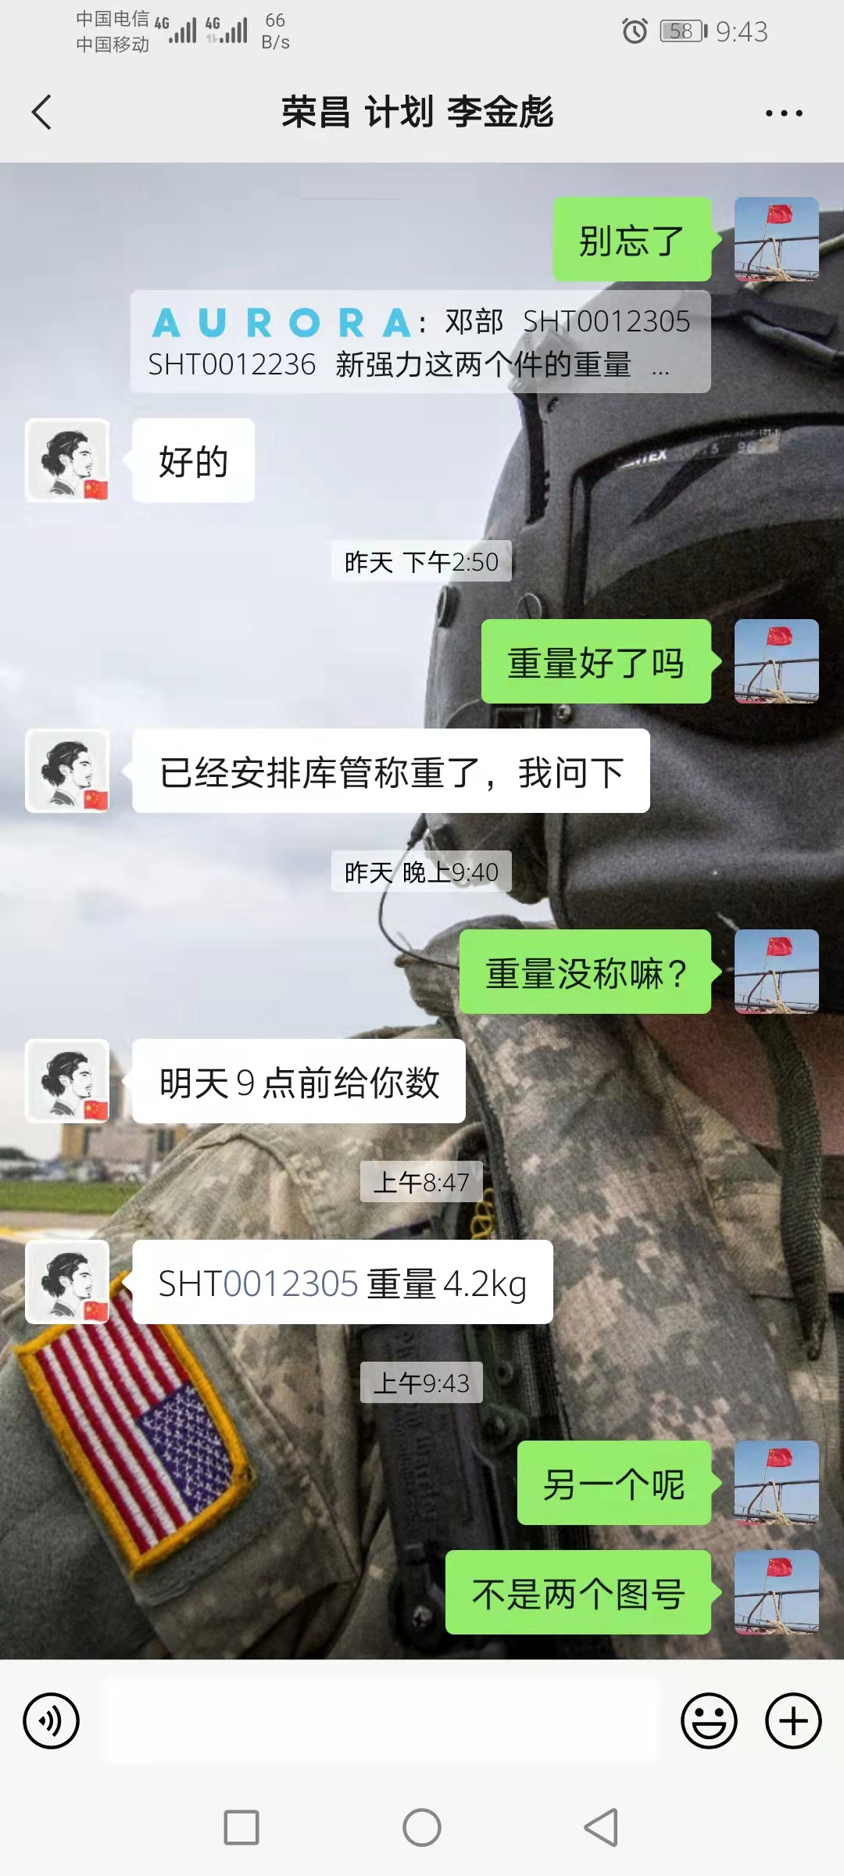
 |  |  |  |  |  |  |  |  |  | 增值税率 | 13% |  | 计量单位
 |  |  |  |  |  |  |  |  |  | 产品名称 | 靠背骨架焊接总成 |  | 产品毛重（kg)
 |  |  |  |  |  |  |  |  |  | 图 号 | SHT0012305 |  | 产品净重(kg)
序号 | 变更申请号 | 变更原因 |  |  | 变更日期 |  | 报价表编号 |  |  | 物 料 号 |  |  | 含税价格 | 35.83

序号 | 项目 | 金额 | 序号 | 原材料（未税） |  |  |  |  | 序号 | 动力燃料（未税）
 |  |  |  | 名称规格 | 单位 | 耗用量 | 单价 | 金额 |  | 名 称 | 工时（分钟） | 单价 | 耗用数量（如设备功率*运行效率） | 金额
1 | 原 材 料 | 14.77 | 1 | Ф25×1.5焊管Q195 | kg | 1.284 | 4.90 | 6.29 | 1 | 电 | 5.00 | 0.95 | 4 | 0.32
2 | 外购外协 | 5.39 | 2 | 带钢 | kg | 0.49 | 4.60 | 2.25 | 2 | 水 |  |  |  | 0.00
3 | 动力燃料 | 0.70 | 3 | 钢丝 | kg | 0.565 | 4.60 | 2.60 | 3 | 气 | 5.00 | 2.3 | 2 | 0.38
4 | 工 资 | 5.03 | 4 | Ф20×1.5焊管Q235 | kg | 0.456 | 4.90 | 2.23 | 4
5 | 制造费用 | 0.23 | 5 | Ф25×2焊管Q195 | kg | 0.284 | 4.90 | 1.39 | 5
6 | 专用费用 | 0.14 |  | 外购外协（未税） |  |  |  |  | 6
7 |  |  |  | 名称规格 | 单位 | 耗用量 | 单价 | 金额 |  | 合计 |  |  |  | 0.70
8 | 合 计 | 26.25 | 1 | 侧翼钢丝 | 件 | 2 | 1.00 | 2.00 |  | 包装（未税）
9 | 包装费 | 0.43 | 2 | M10螺母 | 件 | 4 | 0.10 | 0.39 | 序号 | 名称 | 材质/规格 | 单价 | 数量 | 金额
10 | 运输费 | 2.60 | 3 | 电泳 | 件 | 1 | 3.00 | 3.00 | 1 | 托盘 | 1400*500 | 35 | 100 | 0.35
11 | 财务费用 | 0.39 |  | 合 计 |  |  |  | 20.16 | 2 | 打包带 |  | 8 | 100 | 0.08
12 | 管理费用 | 0.53 | 序号 | 工资、制造费用（未税） |  |  |  |  | 序号 | 专用费用（未税）
13 |  |  |  | 项 目 | 直接人数 | 工时（分钟） | 人均薪酬 （元/小时） | 金额 |  | 项 目 | 单价 | 分摊数量 | 金额 | 备注
14
15 | 总 计 | 30.20 | 1 | 工 资 | —— | —— | —— | 5.03 | 1 | 压扁模 | 3700.00 | 100000 | 0.04
16 | 利 润 | 1.51 | 主要工序 | 下料 | 2 | 0.9 | 20 | 0.60 | 2 | 冲孔模1 | 1800.00 | 100000 | 0.02
17 | 未税价格 | 31.71 |  | 弯管 | 2 | 1.2 | 20 | 0.80 | 3 | 冲孔模2 | 2500.00 | 100000 | 0.03
18 | 税 金 | 4.12 |  | 冲压 | 1 | 1.5 | 25 | 0.63 | 4 | 焊接工装1序 | 3000.00 | 100000 | 0.03
19 | 含税价格 | 35.83 |  | 焊接 | 3 | 2 | 30 | 3.00 | 5 | 焊接工装2序 | 2800.00 | 100000 | 0.03
 |  | 51.70 | 2 | 制造费用 | 设备原值 | 工时（分钟） | 折旧年限（年） | 折旧费（元/件）
 |  |  | 主要设备 | 切管机 | 120000 | 1.8 | 10 | 0.05
 |  |  |  | 弯管机 | 350000 | 2.4 | 20 | 0.11
 |  |  |  | 焊机 | 4200 | 6 | 2 | 0.03
 |  |  |  | 冲床 | 210000 | 1.5 | 20 | 0.04
 |  |  |  | 合 计 |  |  |  | 5.25 |  | 合 计 |  |  | 0.14
填表说明:1.表中标颜色单元格不得更改。
 | 2.工资:指单位产品生产工序所用时间与工种工时工资额的乘积；制造费用:指依据企业生产设备折旧费。
3.专用费用:指供方所承担的模具费\工装夹具费\检具费\产品定期形式认证费用等,依据甲方的要求在产品中摊销.一般为5年或10万件。

 |  |  |  |  |  |  |  |  |  |  |  | 对比实物与图纸重量，实物钢管壁厚应为2.0
 |  |  |  |  |  |  |  |  |  |  |  | 实物与图纸不一致，主管图纸壁厚1.5
 |  |  |  |  |  |  |  |  |  | 单件重量 | 数量 | 总重量 | 属性 | 管材 | 钢带 | 线材
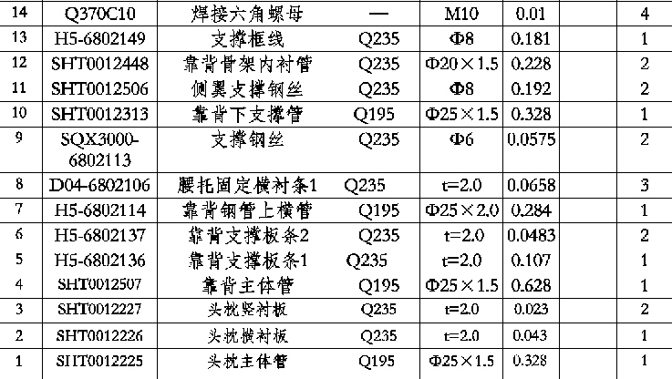
 |  |  |  |  |  |  |  |  |  | 0.01 | 4 | 0.04 | 外协
 |  |  |  |  |  |  |  |  |  | 0.181 | 1 | 0.181 | 线材 |  |  | 0.181
 |  |  |  |  |  |  |  |  |  | 0.228 | 2 | 0.456 | 管材 | 0.456
 |  |  |  |  |  |  |  |  |  | 0.192 | 2 | 0.384 | 线材 |  |  | 0.384
 |  |  |  |  |  |  |  |  |  | 0.328 | 1 | 0.328 | 管材 | 0.328
 |  |  |  |  |  |  |  |  |  | 0.0575 | 2 | 0.115 | 外协
 |  |  |  |  |  |  |  |  |  | 0.0658 | 3 | 0.1974 | 钢带 |  | 0.1974
 |  |  |  |  |  |  |  |  |  | 0.284 | 1 | 0.284 | 管材 | 0.284
 |  |  |  |  |  |  |  |  |  | 0.0483 | 2 | 0.0966 |  |  | 0.0966
 |  |  |  |  |  |  |  |  |  | 0.107 | 1 | 0.107 | 钢带 |  | 0.107
 |  |  |  |  |  |  |  |  |  | 0.628 | 1 | 0.628 | 管材 | 0.628 |  |  | 1.5&2.0？
 |  |  |  |  |  |  |  |  |  | 0.023 | 2 | 0.046 | 钢带 |  | 0.046
 |  |  |  |  |  |  |  |  |  | 0.043 | 1 | 0.043 | 钢带 |  | 0.043
 |  |  |  |  |  |  |  |  |  | 0.328 | 1 | 0.328 | 管材 | 0.328

 |  |  |  |  |  |  |  |  |  |  | 合计 | 3.234 |  | 2.024 | 0.49 | 0.565
 |  |  |  |  |  |  |  |  |  |  |  | 3.079 |  | 1.284

SHT0012305 (审核 主管壁厚2.0)
物料报价单 |  |  |  |  |  |  |  | 供货单位信息
 |  |  |  |  |  |  |  | 单位名称 | 河北新强力机械制造有限公司
 |  |  |  |  |  |  |  | 地 址 | 黄骅市常郭镇李子札工业园区
报价日期 |  | 2021年 11 月 24 日 |  |  |  |  |  | 联 系 人 | 张广彬 |  | 联系电话 | 13503173691
 |  |  |  |  |  |  |  |  |  | 增值税率 | 13% |  | 计量单位
 |  |  |  |  |  |  |  |  |  | 产品名称 | 靠背骨架焊接总成 |  | 产品毛重（kg)
 |  |  |  |  |  |  |  |  |  | 图 号 | SHT0012305 |  | 产品净重(kg)
序号 | 变更申请号 | 变更原因 |  |  | 变更日期 |  | 报价表编号 |  |  | 物 料 号 |  |  | 含税价格 | 44.43

序号 | 项目 | 金额 | 序号 | 原材料（未税） |  |  |  |  | 序号 | 动力燃料（未税）
 |  |  |  | 名称规格 | 单位 | 耗用量 | 单价 | 金额 |  | 名 称 | 工时（分钟） | 单价 | 耗用数量（如设备功率*运行效率） | 金额
1 | 原 材 料 | 21.77 | 1 | Ф25×2.0焊管Q195 | kg | 3.0187 | 4.90 | 14.79 | 1 | 电 | 5.00 | 0.95 | 4 | 0.32
2 | 外购外协 | 5.39 | 2 | 带钢 | kg | 0.49 | 4.60 | 2.25 | 2 | 水 |  |  |  | 0.00
3 | 动力燃料 | 0.70 | 3 | 钢丝 | kg | 0.565 | 4.60 | 2.60 | 3 | 气 | 5.00 | 2.3 | 2 | 0.38
4 | 工 资 | 5.03 | 4 | Ф20×1.5焊管Q235 | kg | 0.4346 | 4.90 | 2.13 | 4
5 | 制造费用 | 0.23 | 5 |  |  |  |  | 0.00 | 5
6 | 专用费用 | 0.14 |  | 外购外协（未税） |  |  |  |  | 6
7 |  |  |  | 名称规格 | 单位 | 耗用量 | 单价 | 金额 |  | 合计 |  |  |  | 0.70
8 | 合 计 | 33.26 | 1 | 侧翼钢丝 | 件 | 2 | 1.00 | 2.00 |  | 包装（未税）
9 | 包装费 | 0.43 | 2 | M10螺母 | 件 | 4 | 0.10 | 0.39 | 序号 | 名称 | 材质/规格 | 单价 | 数量 | 金额
10 | 运输费 | 2.60 | 3 | 电泳 | 件 | 1 | 3.00 | 3.00 | 1 | 托盘 | 1400*500 | 35 | 100 | 0.35
11 | 财务费用 | 0.50 |  | 合 计 |  |  |  | 27.16 | 2 | 打包带 |  | 8 | 100 | 0.08
12 | 管理费用 | 0.67 | 序号 | 工资、制造费用（未税） |  |  |  |  | 序号 | 专用费用（未税）
13 |  |  |  | 项 目 | 直接人数 | 工时（分钟） | 人均薪酬 （元/小时） | 金额 |  | 项 目 | 单价 | 分摊数量 | 金额 | 备注
14
15 | 总 计 | 37.45 | 1 | 工 资 | —— | —— | —— | 5.03 | 1 | 压扁模 | 3700.00 | 100000 | 0.04
16 | 利 润 | 1.87 | 主要工序 | 下料 | 2 | 0.9 | 20 | 0.60 | 2 | 冲孔模1 | 1800.00 | 100000 | 0.02
17 | 未税价格 | 39.32 |  | 弯管 | 2 | 1.2 | 20 | 0.80 | 3 | 冲孔模2 | 2500.00 | 100000 | 0.03
18 | 税 金 | 5.11 |  | 冲压 | 1 | 1.5 | 25 | 0.63 | 4 | 焊接工装1序 | 3000.00 | 100000 | 0.03
19 | 含税价格 | 44.43 |  | 焊接 | 3 | 2 | 30 | 3.00 | 5 | 焊接工装2序 | 2800.00 | 100000 | 0.03
 |  | 51.70 | 2 | 制造费用 | 设备原值 | 工时（分钟） | 折旧年限（年） | 折旧费（元/件）
 |  |  | 主要设备 | 切管机 | 120000 | 1.8 | 10 | 0.05
 |  |  |  | 弯管机 | 350000 | 2.4 | 20 | 0.11
 |  |  |  | 焊机 | 4200 | 6 | 2 | 0.03
 |  |  |  | 冲床 | 210000 | 1.5 | 20 | 0.04
 |  |  |  | 合 计 |  |  |  | 5.25 |  | 合 计 |  |  | 0.14
填表说明:1.表中标颜色单元格不得更改。
 | 2.工资:指单位产品生产工序所用时间与工种工时工资额的乘积；制造费用:指依据企业生产设备折旧费。
3.专用费用:指供方所承担的模具费\工装夹具费\检具费\产品定期形式认证费用等,依据甲方的要求在产品中摊销.一般为5年或10万件。

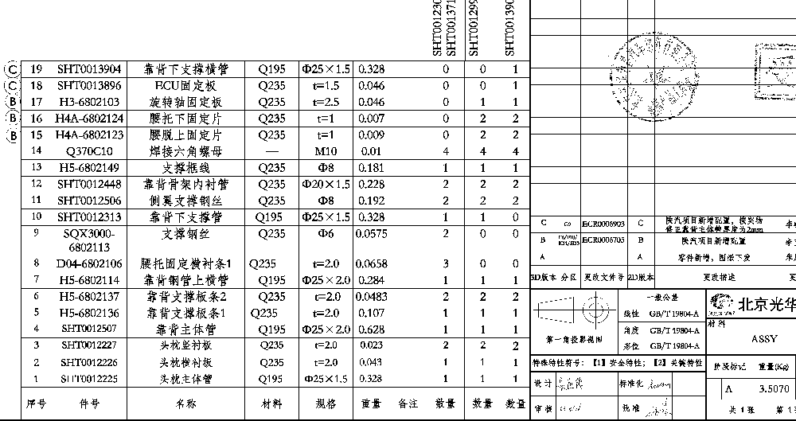
 |  |  |  |  |  |  |  |  |  |  |  | 对比实物与图纸重量，实物钢管壁厚应为2.0
 |  |  |  |  |  |  |  |  |  |  |  | 实物与图纸不一致，主管图纸壁厚1.5改2.0
 |  |  |  |  |  |  |  |  |  | 单件重量 | 数量 | 总重量 | 属性 | 管材 | 钢带 | 线材
 |  |  |  |  |  |  |  |  |  | 0.01 | 4 | 0.04 | 外协
 |  |  |  |  |  |  |  |  |  | 0.181 | 1 | 0.181 | 线材 |  |  | 0.181
 |  |  |  |  |  |  |  |  |  | 0.1368 | 2 | 0.2736 | 管材 | 0.2736
 |  |  |  |  |  |  |  |  |  | 0.192 | 2 | 0.384 | 线材 |  |  | 0.384
 |  |  |  |  |  |  |  |  |  | 0.328 | 1 | 0.4197 | 管材 | 0.4197 |  |  | 2.0
 |  |  |  |  |  |  |  |  |  | 0.0575 | 2 | 0.115 | 外协
 |  |  |  |  |  |  |  |  |  | 0.0658 | 3 | 0.1974 | 钢带 |  | 0.1974
 |  |  |  |  |  |  |  |  |  | 0.284 | 1 | 0.4197 | 管材 | 0.4197
 |  |  |  |  |  |  |  |  |  | 0.0483 | 2 | 0.0966 |  |  | 0.0966
 |  |  |  |  |  |  |  |  |  | 0.107 | 1 | 0.107 | 钢带 |  | 0.107
 |  |  |  |  |  |  |  |  |  | 0.628 | 1 | 1.9057 | 管材 | 1.9057 |  |  | 2.0
 |  |  |  |  |  |  |  |  |  | 0.023 | 2 | 0.046 | 钢带 |  | 0.046
 |  |  |  |  |  |  |  |  |  | 0.043 | 1 | 0.043 | 钢带 |  | 0.043
 |  |  |  |  |  |  |  |  |  | 0.328 | 1 | 0.4346 | 管材 | 0.4346

 |  |  |  |  |  |  |  |  |  |  | 合计 | 4.6633 |  | 3.4533 | 0.49 | 0.565
 |  |  |  |  |  |  |  |  |  |  |  | 4.5083

 |  |  |  |  |  |  |  |  |  |  | （直径mm--壁厚mm）*壁厚mm*高m*0.02466
 |  |  |  |  |  |  |  |  |  |  | 管长 |  | 2.0净重 | 1.5净重 | 差异
 |  |  |  |  |  |  |  |  |  |  | 0.72244942566 |  | 0.8195177305 | 0.628 | 0.1915177305
 |  |  |  |  |  |  |  |  |  |  | 0.37733027328 |  | 0.42802836879 | 0.328 | 0.10002836879

 |  |  |  |  |  |  |  |  |  |  |  |  |  | 合计 | 0.29154609929

SHT0012236 (审核)
物料报价单 |  |  |  |  |  |  |  | 供货单位信息
 |  |  |  |  |  |  |  | 单位名称 | 河北新强力机械制造有限公司
 |  |  |  |  |  |  |  | 地 址 | 黄骅市常郭镇李子札工业园区
报价日期 |  | 2021年 11 月 24 日 |  |  |  |  |  | 联 系 人 | 张广彬 |  | 联系电话 | 13503173691
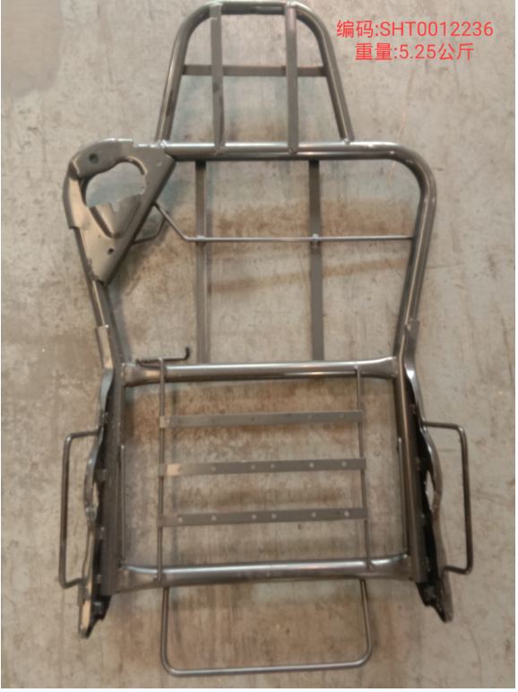
 |  |  |  |  |  |  |  |  |  | 增值税率 | 13% |  | 计量单位
 |  |  |  |  |  |  |  |  |  | 产品名称 | 靠背骨架焊接总成 |  | 产品毛重（kg)
 |  |  |  |  |  |  |  |  |  | 图 号 | SHT0012236 |  | 产品净重(kg)
序号 | 变更申请号 | 变更原因 |  |  | 变更日期 |  | 报价表编号 |  |  | 物 料 号 |  |  | 含税价格 | 63.65

序号 | 项目 | 金额 | 序号 | 原材料（未税） |  |  |  |  | 序号 | 动力燃料（未税）
 |  |  |  | 名称规格 | 单位 | 耗用量 | 单价 | 金额 |  | 名 称 | 工时（分钟） | 单价 | 耗用数量（如设备功率*运行效率） | 金额
1 | 原 材 料 | 18.32 | 1 | Ф25×2焊管Q235 | kg | 2.7087 | 4.90 | 13.27 | 1 | 电 | 5.00 | 0.95 | 5 | 0.40
2 | 外购外协 | 24.50 | 2 | 带钢 | kg | 0.5 | 4.60 | 2.30 | 2 | 水 |  |  |  | 0.00
3 | 动力燃料 | 0.97 | 3 | 钢丝 | kg | 0.2026 | 4.60 | 0.93 | 3 | 气 | 5.00 | 2.3 | 3 | 0.58
4 | 工 资 | 4.75 | 4 | Ф20×1.5焊管Q235 | kg | 0.3698 | 4.90 | 1.81 | 4
5 | 制造费用 | 0.21 | 5 |  | kg |  |  | 0.00 | 5
6 | 专用费用 | 0.11 |  | 外购外协（未税） |  |  |  |  | 6
7 |  |  |  | 名称规格 | 单位 | 耗用量 | 单价 | 金额 |  | 合计 |  |  |  | 0.97
8 | 合 计 | 48.86 | 1 | 安全带支架总成 | 件 | 1 | 3.50 | 3.50 |  | 包装（未税）
9 | 包装费 | 0.48 | 2 | 安装板总成 | 件 | 2 | 6.50 | 13.00 | 序号 | 名称 | 材质/规格 | 单价 | 数量 | 金额
10 | 运输费 | 2.60 | 3 | 钢丝 | 件 | 5 | 1.00 | 5.00 | 1 | 托盘 | 1400*500 | 35 | 90 | 0.39
11 | 财务费用 | 0.73 |  | 电泳 | 件 | 1 | 3.00 | 3.00 | 2 | 打包带 |  | 8 | 90 | 0.09
12 | 管理费用 | 0.98 |  | 合 计 |  |  |  | 39.82
13 |  |  | 序号 | 工资、制造费用（未税） |  |  |  |  | 序号 | 专用费用（未税）
14 |  |  |  | 项 目 | 直接人数 | 工时（分钟） | 人均薪酬 （元/小时） | 金额 |  | 项 目 | 单价 | 分摊数量 | 金额 | 备注
15 | 总 计 | 53.65
16 | 利 润 | 2.68 | 1 | 工 资 | —— | —— | —— | 4.75 | 1 | 压扁模 | 3700.00 | 100000 | 0.04
17 | 未税价格 | 56.33 | 主要工序 | 下料 | 2 | 0.8 | 20 | 0.53 | 2 | 冲孔模 | 1800.00 | 100000 | 0.02
18 | 税 金 | 7.32 |  | 弯管 | 2 | 1.2 | 20 | 0.80 | 3 | 焊接工装1序 | 3000.00 | 100000 | 0.03
19 | 含税价格 | 63.65 |  | 冲压 | 1 | 1 | 25 | 0.42 | 4 | 焊接工装2序 | 2800.00 | 100000 | 0.03
 |  | 71.5 |  | 焊接 | 3 | 2 | 30 | 3.00
 |  |  | 2 | 制造费用 | 设备原值 | 工时（分钟） | 折旧年限（年） | 折旧费（元/件）
 |  |  | 主要设备 | 切管机 | 120000 | 1.6 | 10 | 0.05
 |  |  |  | 弯管机 | 350000 | 2.4 | 20 | 0.11
 |  |  |  | 焊机 | 4200 | 6 | 2 | 0.03
 |  |  |  | 冲床 | 210000 | 1 | 20 | 0.03
 |  |  |  | 合 计 |  |  |  | 4.93 |  | 合 计 |  |  | 0.11
填表说明:1.表中标颜色单元格不得更改。
 | 2.工资:指单位产品生产工序所用时间与工种工时工资额的乘积；制造费用:指依据企业生产设备折旧费。
3.专用费用:指供方所承担的模具费\工装夹具费\检具费\产品定期形式认证费用等,依据甲方的要求在产品中摊销.一般为5年或10万件。
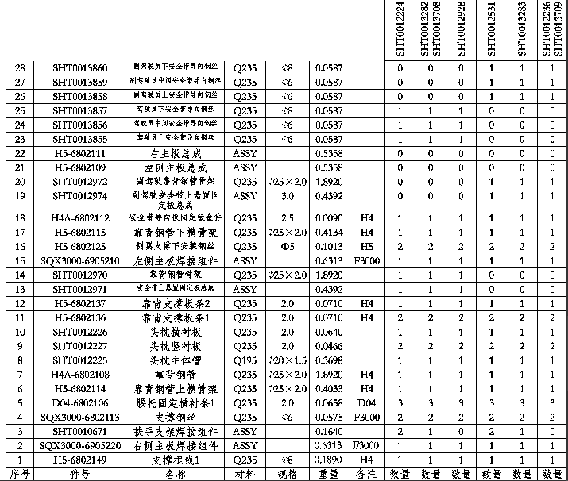

 |  |  |  |  |  |  |  |  |  | 新图纸 | 与实物不一致

 |  |  |  |  |  |  |  |  |  |  |  | 实物与图纸不一致
 |  |  |  |  |  |  |  |  |  | 单件重量 | 数量 | 总重量 | 属性 | 管材 | 钢带 | 线材
 |  |  |  |  |  |  |  |  |  | 0.423 | 1 | 0.423 | 外协
 |  |  |  |  |  |  |  |  |  | 0.009 | 1 |  | 取消
 |  |  |  |  |  |  |  |  |  | 0.4134 | 1 | 0.4134 |  | 0.4134
 |  |  |  |  |  |  |  |  |  | 0.141 | 1 | 0.141 |  |  |  | 0.141
 |  |  |  |  |  |  |  |  |  | 0.091 | 1 | 0.091 |  |  |  | 0.091
 |  |  |  |  |  |  |  |  |  | 0.228 | 1 | 0.228 |  |  |  | 0.228
 |  |  |  |  |  |  |  |  |  | 0.1013 | 2 | 0.2026 |  |  |  | 0.2026
 |  |  |  |  |  |  |  |  |  | 0.6313 | 1 | 0.6313 | 外协
 |  |  |  |  |  |  |  |  |  |  |  | 0
 |  |  |  |  |  |  |  |  |  |  |  | 0
 |  |  |  |  |  |  |  |  |  | 0.043 | 1 |  | 取消
 |  |  |  |  |  |  |  |  |  | 0.071 | 1 | 0.071 | 改为线材 |  | 0.071
 |  |  |  |  |  |  |  |  |  | 0.071 | 2 | 0.142 |  |  | 0.142
 |  |  |  |  |  |  |  |  |  | 0.064 | 1 | 0.064 |  |  | 0.064
 |  |  |  |  |  |  |  |  |  | 0.0466 | 2 | 0.0932 |  |  | 0.0932
 |  |  |  |  |  |  |  |  |  | 0.3698 | 1 | 0.3698 |  | 0.3698
 |  |  |  |  |  |  |  |  |  | 1.892 | 1 | 1.892 |  | 1.892
 |  |  |  |  |  |  |  |  |  | 0.4033 | 1 | 0.4033 |  | 0.4033
 |  |  |  |  |  |  |  |  |  | 0.0658 | 3 | 0.1974 |  |  | 0.1974
 |  |  |  |  |  |  |  |  |  | 0.0575 | 1 | 0.0575 |  |  |  | 0.0575
 |  |  |  |  |  |  |  |  |  | 0.6313 | 1 | 0.6313 | 外协
 |  |  |  |  |  |  |  |  |  | 0.189 | 1 |  | 取消 |  |  | 0

 |  |  |  |  |  |  |  |  |  |  | 合计 | 6.0518 |  | 3.0785 | 0.5676 | 0.7201
 |  |  |  |  |  |  |  |  |  |  |  | 4.3662 |  | 2.7087 | 0.4966

 |  | 原图纸
